PFMEA_NT4584-P53_P52
FMEA（□設計・■工程）

対象品／対象ライン |  | NT4584-P53、NT4584-P52 / ミツイ精密株式会社 温水工場 |  |  |  |  |  | 文書番号 |  |  | HH-5163
使用機種・使用箇所 |  | エンドバスバーA、エンドバスバーB |  |  |  |  |  | 完了期限 |  |  | 2024-11-29
FMEAチーム |  | 平野部長、横森次長、瀬尾課長、前田課長、瀬尾課長、平井課長、兵庫課長、吉田係長、鈴木 |  |  |  |  |  | 作成者 |  |  | 鈴木康弘
責任部門 |  | 技術部、品質保証部 |  |  |  |  |  | 作成日 |  |  | 2024-11-29

No. | 部品名 （工程名） | 要素 （要素作業） | 部品（工程）の 機能／要求事項 | 故障 モード | 故障 影響 | 厳しさ | 分類 | 故障 原因 | 現行の管理 |  |  |  | 危険優先数 | 改善処置計画 | 責任者・ 予定日 | 改善処置結果
 |  |  |  |  |  |  |  |  | 予防 | 発生頻度 | 検出 | 検出難易度 |  |  |  | 改善 処置 | 処置後の評価
 |  |  |  |  |  |  |  |  |  |  |  |  |  |  |  |  | 厳しさ | 発生頻度 | 検出難易度 | 危険優先数

1 | 材料受け入れ | 袋数の確認 | グレ－ドNoの確認
1 | 材料受入 | 材料確認 | 数量/品質確認 | 不完全な形態での納入 | 受入不可 客先への出荷遅れ | 8 |  | 検査成績書添付漏れ | 注文書類を参照 | 2 | システムによる受入確認 | 3 | 48 |  |  |  |  |  |  |  | L
 |  |  |  |  |  | 6 |  | 数量間違え |  | 2 |  | 6 | 72 |  |  |  |  |  |  |  | L
 |  |  |  |  |  | 8 |  | 材料の種類間違い |  | 1 |  | 6 | 48 |  |  |  |  |  |  |  | L
 |  |  |  | 梱包損傷 | 傷、変形、落下 | 8 |  | 車上から保管エリアへの移動間でのフォークリストによる損傷 | 出荷毎に梱包基準に従う | 1 | 受入毎に損傷がないか、全ての梱包状態を確認する | 6 | 48 |  |  |  |  |  |  |  | L
 |  |  |  |  |  | 8 |  | フォワーダーの荷下ろし作業による梱包損傷 | インボイス毎に、仕入先梱包基準を参照 | 1 |  | 6 | 48 |  |  |  |  |  |  |  | L
 |  |  |  | 仕入先のラベル貼り間違い、 ラベル貼り漏れ | 材料受入不可、 出荷遅延 | 8 |  | 仕入先が間違ったラベルを添付した、または輸送中に剥がれた |  | 1 |  | 6 | 48 |  |  |  |  |  |  |  | L
 |  |  | 材料の品質（特性）確認 | 仕様間違い | 機能的欠陥 | 8 |  | 注文書とミルシート/検査成績書の比較確認漏れ | 1年毎に作業者の再認証 | 1 | システムによる受入確認（図面情報の表示、及びチェック） | 8 | 64 |  |  |  |  |  |  |  | L
 |  |  |  |  |  | 8 |  | めっきJIS表記知識不足 | 検査成績書確認 | 1 | ①めっきJIS表記教育 ②品管部門とのWチェック | 8 | 64 |  |  |  |  |  |  |  | L
 |  | 材料の保管 | 材料保持（良い状態） | 倉庫内指定エリアと違った場所に保管 | 間違えた材料を生産ラインへもっていく | 8 |  | 材料受入手順書に従って作業していない | 材料レイアウトマップの掲示、及び表示板（材料名、サイズ）の確認 | 2 | バーコード照合 (バーコード管理システム) | 3 | 48 |  |  |  |  |  |  |  | L
 |  |  | 先入先出 |  | 古い材料が残る | 8 |  |  | 先出数字カードで①から出庫 | 2 |  | 3 | 48 |  |  |  |  |  |  |  | L
2 | 条件設定 | 材料セット | 正しい材料の種類を正しい向きと正しい位置にセットする | 異なる材料のセット | 機能への影響 | 8 |  | 確認不足 | 作業指示書の内容に従って確認 | 2 | バーコード照合 | 3 |  |  |  |  |  |  |  |  | L
 |  |  |  |  |  | 8 | ＊ | めっきJIS表記知識不足 | 材料外観確認 | 1 | ①めっきJIS表記教育 ②めっきサンプル見本と材料、作業指示書の照合 ③工程作業記録表に、めっき仕様欄を追加 | 8 | 64 |  |  |  |  |  |  |  | L
 |  | レベラー条件入力 | 正しい条件を設定する | 条件設定違い | 寸法NG | 6 |  | 設定値が無い | 公差を設置 | 2 | 短冊検査治具 | 5 | 60 |  |  |  |  |  |  |  | L
 |  |  |  | 設定忘れ（材料交換時） | 寸法NG | 6 |  | 材料交換毎では確認しない | 材料交換毎の確認（公差内である事を確認） | 2 | 短冊検査治具 | 5 | 60 |  |  |  |  |  |  |  | L
 |  | 金型セット | 正しい金型を正しくセットする | 異なるの金型セット | 間違った製品 | 8 |  | 確認不足 | 図面と金型の型番刻印の照合 | 1 | バーコード照合 図面確認及びセットアップ検査での確認 | 3 | 24 |  |  |  |  |  |  |  | L
 |  |  |  | 金型が傾いて取付される | 材料変形 | 8 |  | プレス条件設定間違え | 初期設定時の確認 | 1 | スケールにて確認 | 7 | 56 |  |  |  |  |  |  |  | L
 |  | プレス条件の入力 | 正しい条件を設定する | 材料送り量不適切 | 製品加工できない 金型破損 | 8 |  | 送り装置の条件設定間違い | 作業手順書の設定値を確認する。 | 1 | 設定値の目視確認 | 3 | 24 |  |  |  |  |  |  |  | L
 |  |  |  | 回転数（設定値範囲外） | 抜き圧が確保できない 送りミス発生 | 8 |  | 回転数の条件設定間違い |  | 1 | 設定値の目視確認 | 3 | 24 |  |  |  |  |  |  |  | L
 |  |  |  | ストローク量調整不足 | 寸法NG | 7 |  | ストローク量の条件設定間違い | 金型セット時、底突きダイハイト確認 | 1 | 下死点位置確認 | 3 | 21 |  |  |  |  |  |  |  | L

No. | 部品名 （工程名） | 要素 （要素作業） | 部品（工程）の 機能／要求事項 | 故障 モード | 故障 影響 | 厳しさ | 分類 | 故障 原因 | 現行の管理 |  |  |  | 危険優先数 | 改善処置計画 | 責任者・ 予定日 | 改善処置結果
 |  |  |  |  |  |  |  |  | 予防 | 発生頻度 | 検出 | 検出難易度 |  |  |  | 改善 処置 | 処置後の評価
 |  |  |  |  |  |  |  |  |  |  |  |  |  |  |  |  | 厳しさ | 発生頻度 | 検出難易度 | 危険優先数

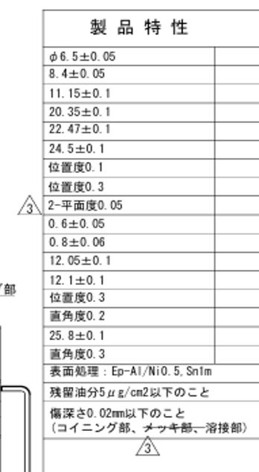
3 | セットアップ検査 | 検査 | 良品・不良品の検査 | 不良品流出 | お客様工程組立不可能（投入不可） | 4 |  | 検査員力量不足 | 検査員教育 | 3 | 目視確認 | 8 | 96 |  |  |  |  |  |  |  | L
 |  |  | 規定箇所の測定 | 不良品流出 | お客様工程組立不可能 | 4 |  | 測定者の力量不足 | NEXIVによる自動プログラム測定 | 1 | 寸法測定 | 6 | 24 |  |  |  |  |  |  |  | L
 |  |  |  |  |  | 4 |  | 良品入れに不良品混入 | 赤箱を準備し、不良品はすぐに赤箱に入れる | 2 | 目視確認 | 1 | 8 |  |  |  |  |  |  |  | L
 |  |  |  | 寸法異常 | お客様工程組立不可能 | 8 | ＊ | 測定器故障 | マスターブロックを使用しての日常点検の実施 | 3 | 目視確認 | 1 | 24 |  |  |  |  |  |  |  | L
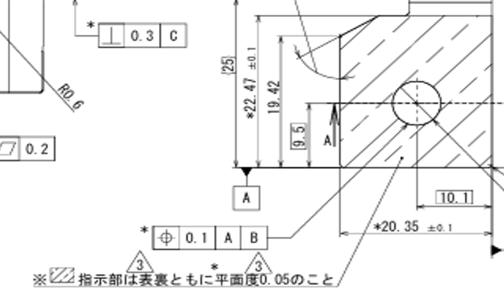
 |  |  |  |  | お客様工程組立不可能 | 8 |  | 誤った測定機での測定 | 自動プログラムが無いので他機種では測定不可となっている | 1 | 自動プログラムが無いので他機種では測定不可となっている | 1 | 8 |  |  |  |  |  |  |  | L
 |  |  |  |  | お客様工程組立不可能 | 8 |  | 自動測定プログラムの選択ミス | 誤プログラムでは測定開始不可 | 3 | 誤プログラムでは測定開始不可 | 2 | 48 |  |  |  |  |  |  |  | L
4 | プレス加工 | レベラー作業 | 応力除去 | 応力除去不十分 | 寸法NG | 6 |  | レベラー設定不適切 | 公差を設定 | 2 | 短冊検査治具 | 5 | 60 |  |  |  |  |  |  |  | L
 |  | プレス製造 | 図面寸法通りの形を作る | 異形状 | 寸法NG | 6 |  | 材料ロット毎のバラツキ | レベラー条件 | 2 | セット毎及び5000Shot毎、材料交換毎寸法確認 | 5 | 60 |  |  |  |  |  |  |  | L
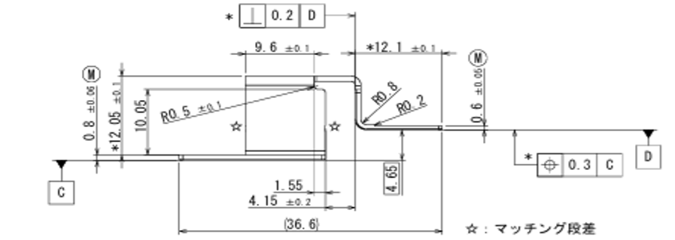
 |  |  |  | 寸法NG バリ (コイニング部) 0.01mm 以下 | 溶接不良 | 6 | ＊ | 面打ちパンチ破損、摩耗 | 面打ち | 2 | 目視確認 | 6 | 72 |  |  |  |  |  |  |  | L
 |  |  |  | 寸法NG 平面度0.05mm 以下 | 溶接不良 | 7 | ＊ | 金型破損 異物噛み込み | 製品の抜取り寸法確認 | 1 | 寸法確認 | 6 | 42 |  |  |  |  |  |  |  | L
 |  |  |  | 寸法NG 位置度0.1、0.3 | 組込み不良 | 7 | ＊ |  |  | 1 | 寸法確認 | 6 | 42
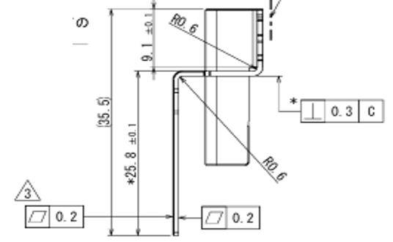
 |  |  |  | 寸法NG 直角度0.2、0.3 | 組込み不良 | 7 | ＊ |  |  | 1 | 寸法確認 | 6 | 42
 |  |  |  | 寸法精度悪化 | 組込み不良 | 7 |  |  |  | 1 | 寸法確認 | 6 | 42 |  |  |  |  |  |  |  | L
 |  |  | 外観 | 外観NG キズ、打痕(コイニング部) 深さ20μm 以下 | 溶接不良 | 3 | ＊ | 金型破損 異物噛み込み | 製品の抜取り外観確認 | 2 | 目視、顕微鏡 | 8 | 48 |  |  |  |  |  |  |  | L
5 | 脱脂処理 （炭化水素） | 表面処理 | 製品品質確認 | 洗浄工程治具と製品の干渉 | 金属露出 | 8 |  | 洗浄工程治具のクシ刃プレートの刃の干渉 | 製品を避けて、スクラップ部で材料を保持する | 1 | 目視確認 | 5 | 40 |  |  |  |  |  |  |  | L
 |  |  |  | 異なる設定 | シミ | 7 |  | 確認不足 | 製品とプログラムとの照合 | 1 | 目視確認 | 2 | 14 |  |  |  |  |  |  |  | L
 |  |  |  | 脱気超音波洗浄 規定と異なる温度・時間・超音波のON・OFF | シミ | 7 |  | 自動洗浄乾燥機、超音波の故障 | 始業前点検・設備始業点検表 | 1 | モニター確認 | 4 | 28 |  |  |  |  |  |  |  | L
 |  |  |  | 真空超音波洗浄： 真空超音波洗浄規定と異なる温度・時間・超音波のON・OFF | シミ | 7 |  | 自動洗浄乾燥機、超音波の故障 | 始業前点検・設備始業点検表 | 1 | モニター確認 | 4 | 28 |  |  |  |  |  |  |  | L
 |  |  |  | 真空べーパー洗浄乾燥： 規定と異なる温度・時間 | シミ | 7 |  | 自動洗浄乾燥機 | 始業前点検・設備始業点検表 | 1 | モニター確認 | 4 | 28 |  |  |  |  |  |  |  | L
 |  |  |  | 製品のアンラッキング 取扱手順NG （治具からコンテナに移す時の発生） | 異物付着、汚れ | 4 |  | 手袋を交換していない | 手順に従い交換する | 1 | 目視確認 | 4 | 16 |  |  |  |  |  |  |  | L
 |  | 残留油分 |  | 濡れ性確認 残留油分規格NG | 顧客工程への影響 | 8 | ＊ | 蒸留再生不具合 | 薬液メーカーによる 薬液の定期分析 | 1 | 濡れ試薬試験 | 3 | 24 |  |  |  |  |  |  |  | L

No. | 部品名 （工程名） | 要素 （要素作業） | 部品（工程）の 機能／要求事項 | 故障 モード | 故障 影響 | 厳しさ | 分類 | 故障 原因 | 現行の管理 |  |  |  | 危険優先数 | 改善処置計画 | 責任者・ 予定日 | 改善処置結果
 |  |  |  |  |  |  |  |  | 予防 | 発生頻度 | 検出 | 検出難易度 |  |  |  | 改善 処置 | 処置後の評価
 |  |  |  |  |  |  |  |  |  |  |  |  |  |  |  |  | 厳しさ | 発生頻度 | 検出難易度 | 危険優先数

6 | 工程検査 | 外観検査(全数) | 製品品質確認 | 不良品の流出 | 機能的不具合 | 8 | ＊ | 作業者の誤った判断 | 1年毎に作業者の再認証 | 1 | 100％目視検査 | 6 | 48 |  |  |  |  |  |  |  | L
 |  |  |  | 仕様間違え |  | 8 | ＊ | めっきJIS表記知識不足 | 製品外観確認 | 1 | ①めっきJIS表記教育 ②めっきサンプル見本と製品、ロット管理票の照合 ③ロット管理票に、めっき仕様欄を追加 | 8 | 64 |  |  |  |  |  |  |  | L
 |  |  |  | 取扱手順ミス （検査工程→トレー詰め工程での発生） | 異物付着、汚れ | 4 |  | 手袋を交換していない | 手順に従い交換する | 1 | 目視確認 | 3 | 12 |  |  |  |  |  |  |  | L
 |  |  |  | トレーの異物 | 製品汚染 | 4 |  | もともとトレーに汚れが付着している | 使用前にトレーの汚れ具合を確認 | 1 | 目視確認 | 8 | 32 |  |  |  |  |  |  |  | L
7 | 出荷検査 | 外観（抜取り） | 製品品質確認 | 不良品の流出 | 機能的不具合 | 8 |  | 作業者の誤った判断 | 1年毎に作業者の再認証 | 2 | 目視、顕微鏡 | 4 | 64 |  |  |  |  |  |  |  | L
 |  |  |  | 仕様間違え |  | 8 | ＊ | めっきJIS表記知識不足 | 製品外観確認 | 1 | ①めっきJIS表記教育 ②めっきサンプル見本と製品照合 ③製品サンプル検査依頼票フォームにめっき仕様記入欄を追加 | 8 | 64 |  |  |  |  |  |  |  | L
M
 |  | 寸法（抜取り） |  | 校正測定機器期限切れ | 寸法測定結果が不正確 | 8 | ＊ | 測定機械が校正計画に従っていない | 検査機器管理規定に従い、使用をやめて、直ちに校正実施 | 2 | 校正ラベルの有効期限の確認 | 4 | 64 |  |  |  |  |  |  |  | L
 |  |  |  | 測定結果が正確ではなかった | 寸法測定結果が不正確 | 8 |  | 日常点検で、標準試料を使っての点検を行っていない | 検査機器管理規定に従うよう指導 | 1 | 日常点検にて、標準試料を使っての点検実施 | 6 | 48 |  |  |  |  |  |  |  | L
8 | 計量 | 過不足の確認 | 正しい数量の確認 | 員数過不足 | 顧客が生産計画を達成できない | 8 |  | 作業ミス | 検査工程、出荷工程にてWチェック | 2 | 出荷管理票と梱包数を照合確認する | 4 | 64 |  |  |  |  |  |  |  | L
9 | 梱包 | 出荷作業 | 製品梱包状態の正しさの確認 | 員数過不足 | 顧客が生産計画を達成できない | 8 |  | 作業ミス | 検査工程、出荷工程にてWチェック | 2 | 出荷管理票と梱包数を照合確認する | 4 | 64 |  |  |  |  |  |  |  | L
 |  |  |  | 異品混入 | 異品種混入 | 4 |  | 端数員数調整時の混入 | １アイテムの作業が完了してから、次のアイテムの作業を実施する | 1 | 目視確認 | 6 | 24 |  |  |  |  |  |  |  | L
 |  |  |  | ラベル貼り忘れ | 顧客工程への影響 | 3 |  | 作業者がラベルを貼り忘れる | システムから出荷に必要な枚数だけラベルが印刷される | 2 | ビニール袋、梱包箱にラベルを確実貼付けできたかどうか、出荷管理票にてチェックし、記録する | 6 | 36 |  |  |  |  |  |  |  | L
 |  |  |  | ラベルの貼り間違え | 顧客工程への影響 | 3 |  | 作業者がラベルを貼り間違える | １アイテムの作業が完了してから、次のアイテムの作業を実施する | 2 | 目視確認 | 6 | 36 |  |  |  |  |  |  |  | L
 |  |  |  | 取扱い手順ミス | 箱のダメージ | 8 |  | 取扱手順が梱包出荷作業手順書に従っていない | 梱包出荷作業手順書に従う | 1 | 100％目視確認 | 6 | 48 |  |  |  |  |  |  |  | L
10 | 引き渡し |  | 出荷詳細の確認 | 出荷数量間違え | 顧客工程への影響 | 8 |  | 作業者がパレットへの梱包箱数を間違える | 梱包出荷作業手順書に従う | 1 | 出荷指示一覧に明示されている出荷箱数と、実際の箱数を照合しチェックし、記録する | 8 | 64 |  |  |  |  |  |  |  | L
改定 履歴 | 改番 | 改定年月日 | 改定内容

